样机借用协议（模板）
样机借用协议 |  |  |  |  |  |  |  |  | 填写说明： 1.请填写左侧表格中黄色底纹标记的内容，其余内容为标准内容。 2.队伍编号为在信捷杯官网赛事系统上，成功提交团队报名后，在【参赛信息->我创建的团队】中显示的序号。 3.扫描右侧二维码，填写快递收货地址，需按格式填写，并确保有指定人协助收货。（注：请妥善保管设备的包材，如纸箱和泡沫填充棉，以便后续归还设备是的快递包装） 4.本协议需二级学院盖章。 5.协议填写并盖章完成后，请以扫描件形式回传给赛区联系人。 6.每所院校限借用 1 套设备，若有多支队伍参赛，请校内协调使用时间，初赛设备数量有限，用完即止。
甲方：无锡信捷电气股份有限公司 |  |  |  |  |  | 编号：请填写队伍编号（序号）
乙方：请填写院校单位全称
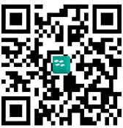
甲乙双方经友好协商，一致同意签订如下样品借用合同：
1、样品明细：
序号 | 品名 |  | 型号 |  | 数量(台) | 单价 | 金额 | 备注
1 | 可编程控制器系统实训箱 |  | MJ-BA05V1 |  | 1 | 6800.00 | 6800.00
合计(RMB) |  |  |  |  |  |  | ¥6,800.00
合计(大写): |  |  | (人民币)陆仟捌佰元整 |  |  |  | （ 注：以上价格均为13%含税价）
2、甲方提供以上样品，乙方在规定期间内保持样机的完好。
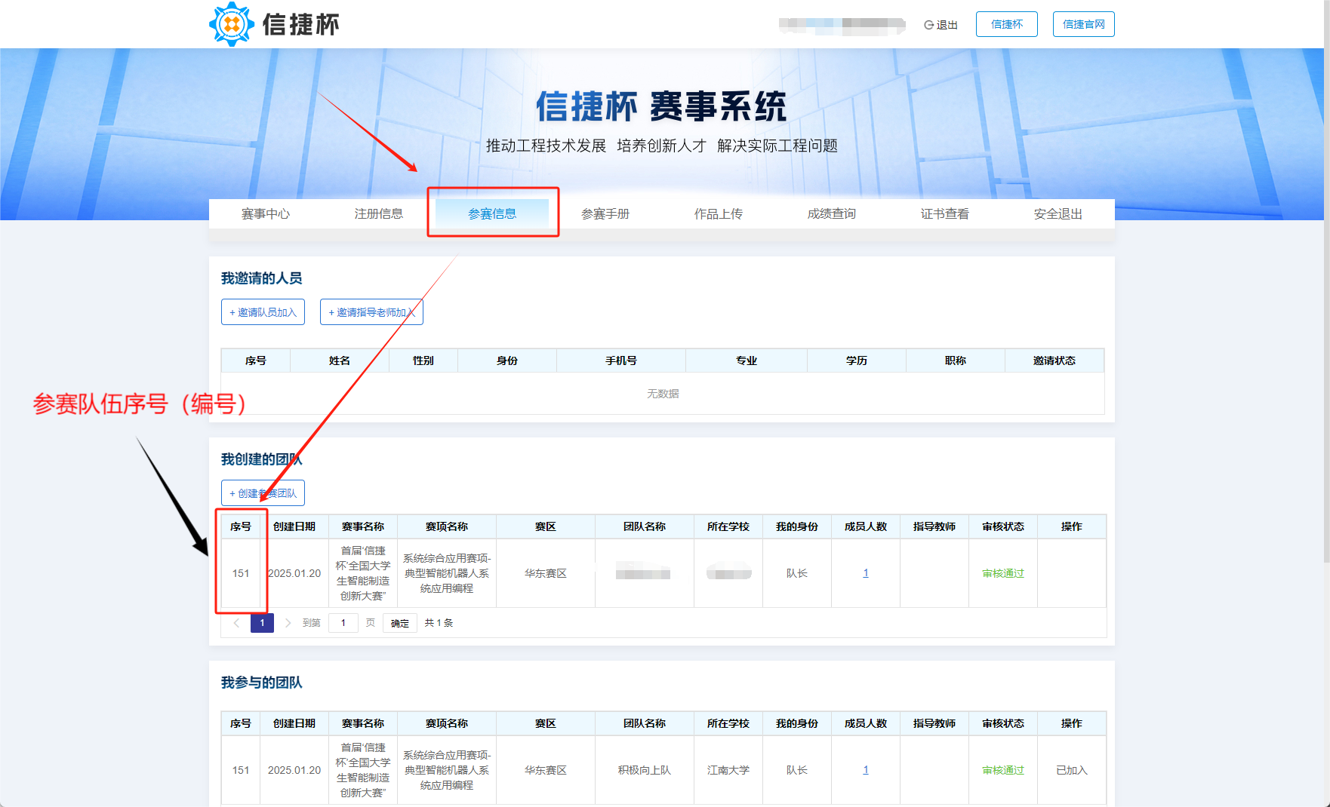
3、借用时间： |  | 2026-01-01 |  | 至 | 2026-08-30 |  | 借用期满后乙方应在十日
内返还样机，如逾期未还的，甲方有权视乙方此行为为购买，该试用合同自动转为销售合同 4、 乙方在试用期限内交还的产品，必须保证其产品包装、外观、配件的完整性和完好性，以不影响甲方的二次销售为原则。 5、如果乙方在试用期限内交还的产品有所损坏，甲方有权追究乙方的赔偿责任。 6、为保证信捷杯全国大学生智能制造创新大赛的顺利举办，乙方参赛队应配合大赛组委会的安排，在参赛时将借用设备携带至组委会指定地点，暂时归还到甲方，以满足大赛举办的设备需求。 7、本协议一式两份，自双方签字之日起生效，双方各执一份。传真件有效。 8、本协议未尽事宜，应由双方协商解决;协商不成，双方同意由甲方所在地人民法院管辖。

甲方经办人： |  |  |  |  |  | 乙方经办人：
部门审批： |  |  |  |  |  | 联系方式：
领导审核： |  |  |  |  |  | 领导审核：
单位盖章： |  |  |  |  |  | 单位盖章：
日 期： |  |  |  |  |  | 日 期：

